セットアップ
セットアップ
 | 時間の目安 | 初心者 | 10分 | 中級者 | 5分

Eclipseのプロジェクトを作成する
 | Mavenプロジェクトとして作成します。
 | 「File」→「New」→「Project...」
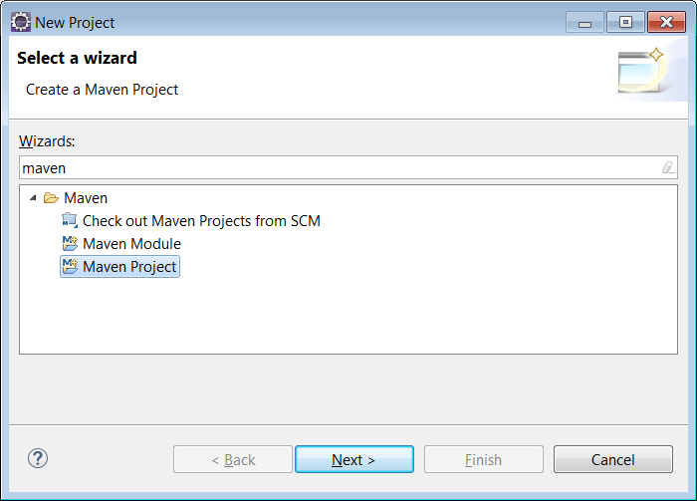

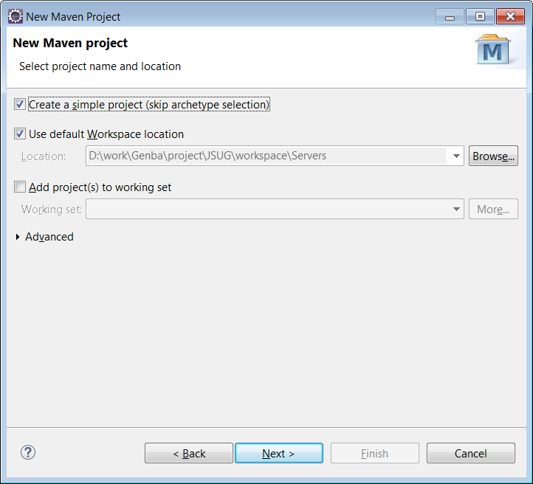

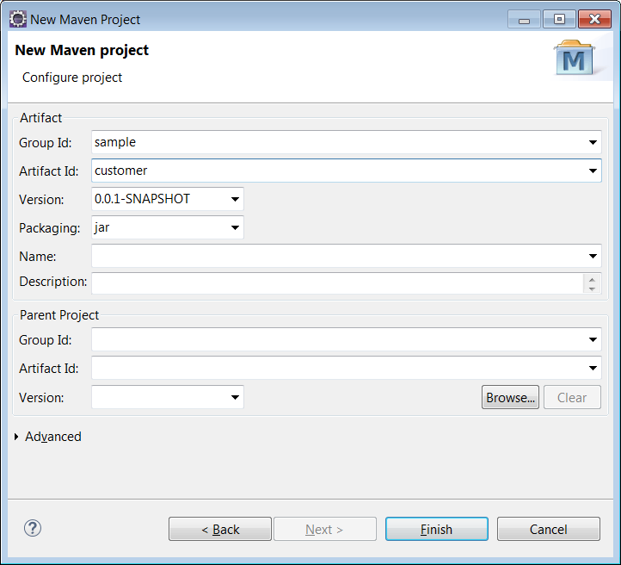

 | パッケージエクスプローラにプロジェクトをが表示されます。
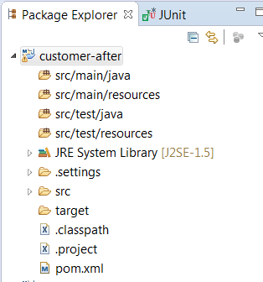

pom.xmlに依存ライブラリを追記する
 | プロジェクト配下のpom.xmlを開きます。(エディタの下部のタブで「pom.xml」を選択すると、ソースが表示されます)
 | <version>タグの行の下に、以下の記述を追記してください。

<parent>
<groupId>org.springframework.boot</groupId>
<artifactId>spring-boot-starter-parent</artifactId>
<version>1.4.1.RELEASE</version>
</parent>
<dependencies>
<dependency>
<groupId>org.springframework.boot</groupId>
<artifactId>spring-boot-starter-web</artifactId>
</dependency>
<dependency>
<groupId>org.springframework.boot</groupId>
<artifactId>spring-boot-starter-jdbc</artifactId>
</dependency>
<dependency>
<groupId>org.apache.tomcat.embed</groupId>
<artifactId>tomcat-embed-jasper</artifactId>
<scope>provided</scope>
</dependency>
<dependency>
<groupId>javax.servlet</groupId>
<artifactId>jstl</artifactId>
</dependency>
<dependency>
<groupId>com.h2database</groupId>
<artifactId>h2</artifactId>
</dependency>
<dependency>
<groupId>org.springframework.boot</groupId>
<artifactId>spring-boot-starter-test</artifactId>
</dependency>
<dependency>
<groupId>org.springframework.boot</groupId>
<artifactId>spring-boot-devtools</artifactId>
</dependency>
</dependencies>

 |  |  |  |  |  | ココに追記

 | 追記してセーブすると、ビルドが始まります。
 | ビルドが終わって、コンパイルエラーが残る場合は、プロジェクトを右クリックしてMavenの「Update Project」を実施してください。
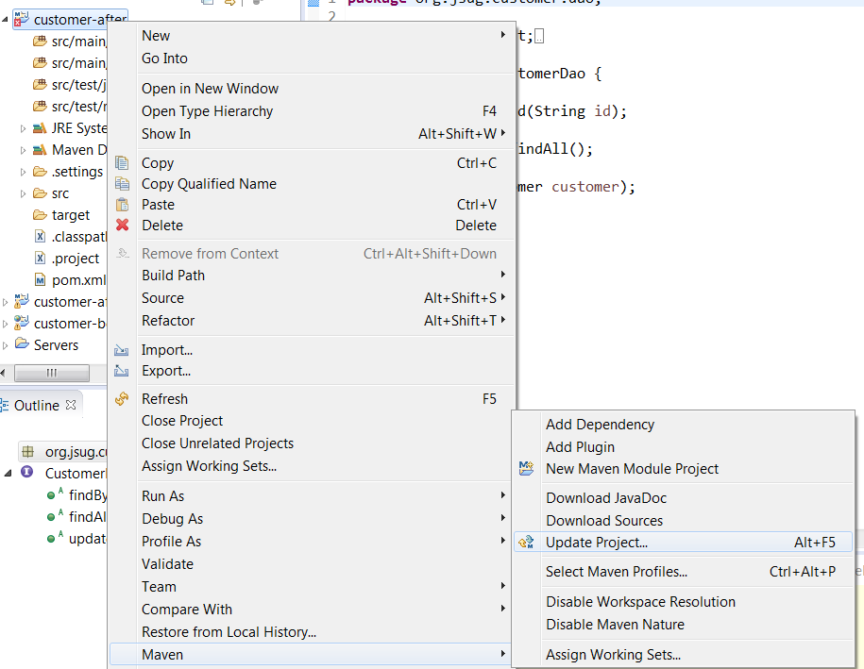
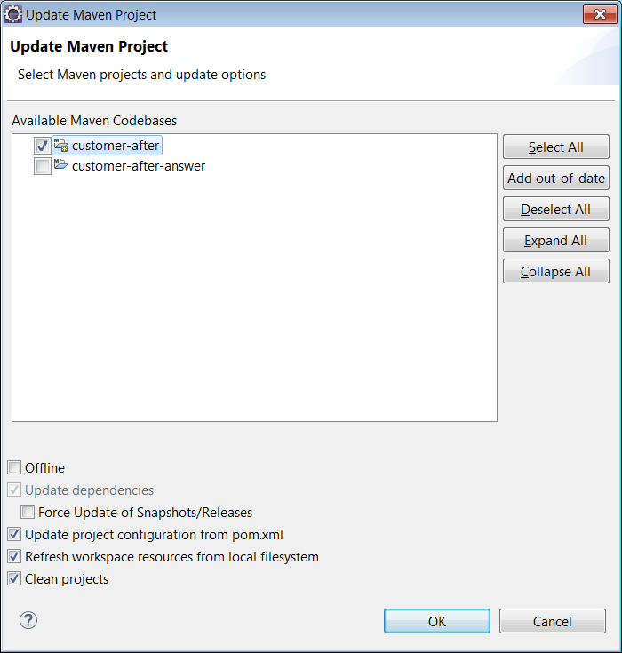

 | 以下のアーティファクトを追記しています。

 | アーティファクト |  |  | 説明
 | spring-boot-starter-parent |  |  | 各種依存ライブラリのバージョン情報などが定義されている
 | spring-boot-starter-web |  |  | Webまわりで必要な依存ライブラリが定義されている(Spring MVCも含まれる)
 | spring-boot-starter-jdbc |  |  | データアクセスまわりで必要な依存ライブラリが定義されている(Spring JDBCも含まれる)
 | tomcat-embed-jasper |  |  | JSPとJSTLを使用するためのライブラリ
 | jstl
 | h2 |  |  | H2データベースのライブラリ
 | spring-boot-starter-test |  |  | テストまわりで必要な依存ライブラリが定義されている
 | spring-boot-devtools |  |  | 開発の生産性を上げるツール。サーバの自動再スタートなどの機能がある。

以上でセットアップは完了です

参照系の機能を作成
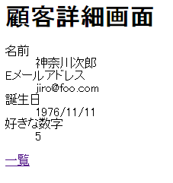
参照系の機能を作成

まずは、参照系の機能(顧客一覧、顧客詳細)を作成します。
次のシートに進んでください。

データアクセス層の作成(参照系)
データアクセス層の作成(参照系)
 | 時間の目安 |  | 初心者 | 25分 | 中級者 | 15分

DaoインタフェースとEntityの作成
 | Daoインタフェースのコピー
 |  | customer-beforeプロジェクトのCustomerDaoインタフェースをコピーします。
 |  | 「src/main/java」の下に「sample.customer.dao」パッケージを作成して、
 |  | パッケージ配下に張り付けてください。

 | Entityのコピー
 |  | customer-beforeプロジェクトのCustomerクラスをコピーします。
 |  | 「src/main/java」の下に「sample.customer.entity」パッケージを作成して、
 |  | パッケージ配下に張り付けてください。

DBまわりのコンフィグレーション
 | 「src/main/java」の下に「sample.customer.config」パッケージを作成して、
 | 配下に「DbConfig」クラスを新規に作成してください。
 | 作成したら、以下のコードをクラスの中に張り付けて下さい。

@Bean
public DataSource dataSource() {
return new EmbeddedDatabaseBuilder()
.setType(EmbeddedDatabaseType.H2)
.addScript("/sql/table.sql")
.addScript("/sql/data.sql").build();
}
@Bean
public JdbcTemplate jdbcTemplate(DataSource dataSource) {
return new JdbcTemplate(dataSource);
}
@Bean
public PlatformTransactionManager transactionManager(DataSource dataSource) {
return new DataSourceTransactionManager(dataSource);
}

 |  | l

 | ※DataSourceなどは、import文の記載が必要です。Eclipseの「Ctrl」「Shift」「o」でimport文を補完しましょう(以後も同様)。
 | ※DataSourceは、javax.sqlパッケージのものを使用してください(javax.activationパッケージのものではありません)。

 | dataSourceメソッドで、データソースのBeanを定義しています。
 | データソース(コネクションの取得元)は、H2データベースのインメモリのDBを使用します(開発用途です)。
 | Bean作成時に実行する「/sql/table.sql」と「/sql/data.sql」は後ほどコピーします。

 | jdbcTemplateメソッドで、JdbcTemplateのBeanを定義しています。
 | ※今回はSpring JDBCの機能を使用してデータアクセスを行います。

 | transactionManagerメソッドで、PlatformTransactionManagerのBeanを定義しています。
 | ※Spring JDBCの場合は、実装クラスとしてDataSourceTransactionManagerを使用してトランザクション制御を行います。

SQLファイルのコピー
 | customer-beforeプロジェクトの、srcの下のsqlパッケージをコピーします。
 | 「src/main/resources」の配下に張り付けてください。
 | どんなSQLを発行しているか、一覧してください。

Daoの実装
 | まず、CustomerDaoインタフェースのメソッドの引数の、Connectionの引数と、「throws SQLException」の宣言を削除してください。
 | Connectionのオブジェクトは、Springが内部で生成・使用・破棄するため、アプリ側で管理する必要が無くなります。
 | また、例外は、エラーの種類に応じた体系的な例外クラス(実行時例外)にSpringが変換してくれるため、throwsの記述は不要になります。

 | 削除後は以下のようになります。

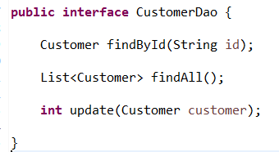

 | 「sample.customer.dao」配下に、新規でCustomerDaoImplクラスを作成してください。
 | 作成したら、CustomerDaoインタフェースをimplementsして、コンパイルが通るように空のメソッドを作成してください。
 | 空のメソッドを作成するときは、Eclipseの自動生成機能を使いましょう。

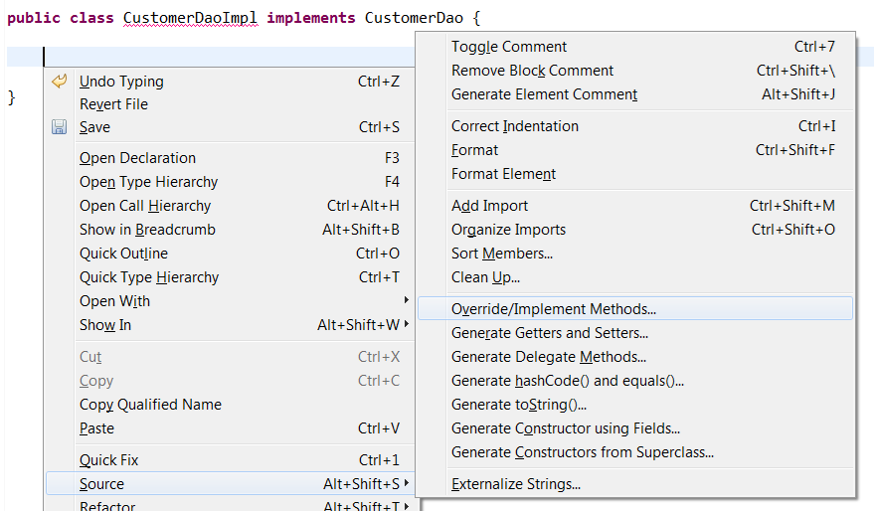
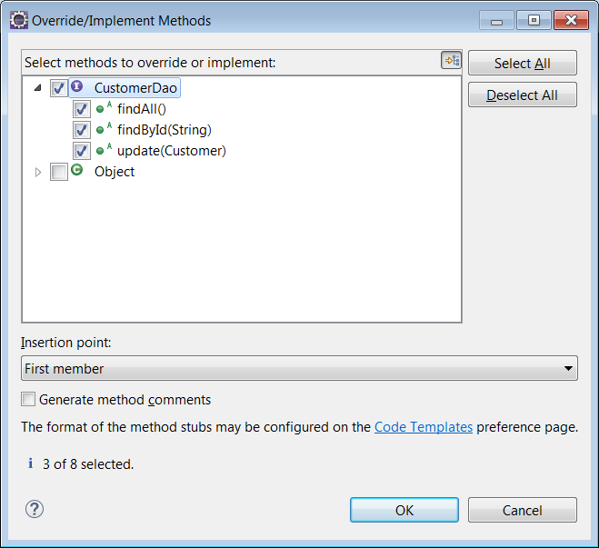

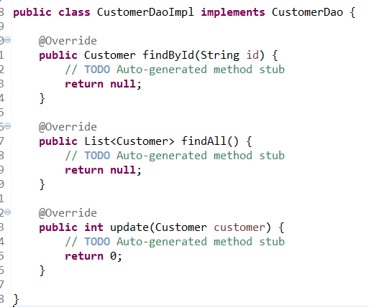

 | @Repositoryをクラスに付加してください。(コンポーネントスキャンによってBeanとして管理されます)
 | JdbcTemplateのフィールドを定義し、@Autowiredを付加してください。

 | findByIdメソッドの中に、以下の記述を行ってください。
String sql = "select id, name, email_address, birthday, favorite_number from customer where id=?";
return jdbcTemplate.queryForObject(sql, new RowMapper<Customer>() {
@Override
public Customer mapRow(ResultSet rs, int rowNum) throws SQLException {
Customer customer = new Customer();
customer.setId(rs.getString("id"));
customer.setName(rs.getString("name"));
customer.setEmailAddress(rs.getString("email_address"));
customer.setBirthday(rs.getDate("birthday"));
customer.setFavoriteNumber((Integer)rs.getObject("favorite_number"));
return customer;
}
},id) ;

 | ※import文はEclipseで補完してください。(Ctrl + Shift + o)

 | jdbcTemplateのqueryForObjectメソッドは、SELECT文を発行し、1件分のレコードをEntityのオブジェクトに変換してくれます。
 | 第1引数でSELECT文の文字列を指定し、第2引数でRowMapperのオブジェクト(レコードをEntityに変換するオブジェクト)を指定し、
 | 第3引数以降(可変長引数)は、SQLのパラメータ(?マークの部分)の値を指定します。
 | なお、Connectionオブジェクトは、Springが内部で管理しているものが使用されています。

 | findAllメソッドの中に、以下の記述を行ってください。
String sql = "select id, name, email_address, birthday, favorite_number from customer";
return jdbcTemplate.query(sql, new RowMapper<Customer>() {
@Override
public Customer mapRow(ResultSet rs, int rowNum) throws SQLException {
Customer customer = new Customer();
customer.setId(rs.getString("id"));
customer.setName(rs.getString("name"));
customer.setEmailAddress(rs.getString("email_address"));
customer.setBirthday(rs.getDate("birthday"));
customer.setFavoriteNumber((Integer)rs.getObject("favorite_number"));
return customer;
}
}) ;

 | jdbcTemplateのqueryメソッドは、SELECT文を発行し、複数件分のレコードをEntityのオブジェクトに変換してListで返してくれます。

Daoのコンフィグレーション
 | 今回はコンポーネントスキャンでBeanを生成させます。
 | sample.customer.configパッケージに、新規にDaoConfigクラスを作成します。
 | クラスに@ConponentScanを付加し、basePackageClasses属性で、CustomerDaoインタフェースを指定します。

 | basePackageClasses属性は、指定したクラス・インタフェースが配置されているパッケージが、ベースパッケージとして指定されます。
 | ベースパッケージ配下(サブパッケージも含む)がスキャンされ、@Respositryなどのステレオタイプアノテーションが付いたクラスに対して、
 | オブジェクトが生成されBeanとして管理されます。
 | ※basePackage属性でパッケージ名を指定できますが、文字列の指定になるためタイプセーフではありません

Daoのテスト
 | 「src/test/java」に、「sample.customer.dao」パッケージを作成し、新規でCustomerDaoImplTestクラスを作成してください。
 | クラスに対して以下のアノテーションを付加してください。

 | @RunWithで、Springが拡張したテストランナーを指定します。
 | @ContextConfigurationは、指定した定義情報(今回はJavaConfigのクラス)を元に、DIコンテナを作成します。
 | @Sqlは、テストメソッドを実行する前に、指定したSQLを発行します。

 | CustomerDaoのフィールドを作成し、@Autowiredを付加してください。
 | テスト対象のDaoのオブジェクト(CustomerDaoImplのオブジェクト)がインジェクションされます。

 | 以下のテストメソッドを記述してください。
@Test
public void test_findById() {
Customer customer = dao.findById("c001");
assertEquals("東京太郎", customer.getName());
}
@Test
public void test_findAll() {
List<Customer> customers = dao.findAll();
assertEquals(3, customers.size());
}

 | 合わせて、assertEqualsをstaticインポートしてください(import文の中に以下を追記)。
import static org.junit.Assert.*;

 | 各テストメソッドでは、daoを使用してDBからデータを取得し、期待する結果になっているかを確認しています。

 | テストを実行してください。(エディタ内で右クリック → 「Run As」 → 「JUnit Test」)

 | テストが成功するはずです。
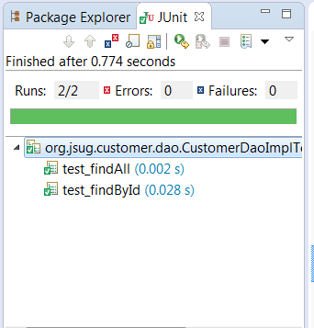

以上でデータアクセス層の作成は完了です

サービス層の作成(参照系)
サービス層の作成(参照系)
 | 時間の目安 |  | 初心者 | 10分 | 中級者 | 5分

Serviceインタフェースの作成
 | Serviceインタフェースのコピー
 |  | customer-beforeプロジェクトのCustomerServiceインタフェースをコピーします。
 |  | 「src/main/java」の下に「sample.customer.service」パッケージを作成して、
 |  | パッケージ配下に張り付けてください。

Serviceの実装
 | 「sample.customer.service」配下に、新規でCustomerServiceImplクラスを作成してください。
 | 作成したら、CustomerServiceインタフェースをimplementsして、コンパイルが通るように空のメソッドを作成してください。
 | 空のメソッドを作成するときは、Eclipseの自動生成機能を使いましょう。
 | 空のメソッドを作成したあとは、以下のようになります。
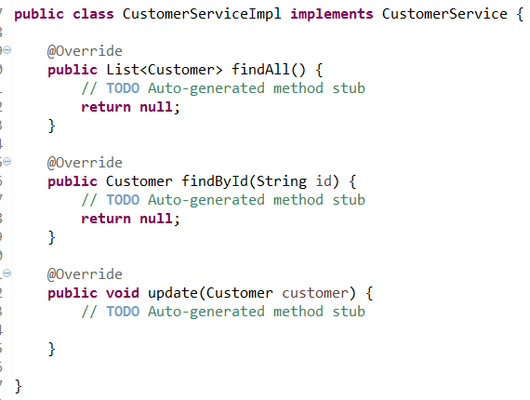

 | @Serviceをクラスに付加してください。(コンポーネントスキャンによってBeanとして管理されます)
 | @Transactionalをクラスに付加してください。(本クラスのすべてのpublicメソッドがトランザクション制御されます)
 | CustomerDaoのフィールドを定義し、@Autowiredを付加してください。

 | findAllメソッドは参照系なので、@Transactional(readOnly=true) を付加してください。(クラスに指定したアノテーションの設定よりも優先されます)
 | findAllメソッドの中で、CustomerDaoのfindAllメソッドを呼び出して、戻り値をそのままリターンしてください。
 | 以下のような記述になります。

 | findByIdメソッドも参照系なので、@Transactional(readOnly=true) を付加してください。(クラスに指定したアノテーションの設定よりも優先されます)
 | findByIdメソッドの中で、CustomerDaoのfindByIdメソッドを呼び出して、戻り値をそのままリターンしてください。

Serviceのコンフィグレーション
 | 今回はコンポーネントスキャンでBeanを生成させます。
 | sample.customer.configパッケージに、新規にServiceConfigクラスを作成します。
 | クラスに@ConponentScanを付加し、basePackageClasses属性で、CustomerServiceインタフェースを指定します。
 | また、@Transactionalアノテーションを有効するための設定として、クラスに@EnableTransactionManagementを付加してください。

以上でサービス層の作成は完了です

プレゼンテーション層の作成(参照系)
プレゼンテーション層の作成(参照系)
 | 時間の目安 | 初心者 | 20分 | 中級者 | 10分

Spring MVCまわりのコンフィグ
 | sample.customer.configパッケージに、新規にMvcConfigクラスを作成します。
 | Spring MVCのデフォルトの設定を有効にするために、クラスに@EnableWebMvcを付加します。
 | デフォルトの設定をカスタマイズするので、WebMvcConfigurerAdapterを継承します。

 | その後、クラスの中に以下の記述を行ってください。

@Override
public void configureDefaultServletHandling(DefaultServletHandlerConfigurer configurer) {
configurer.enable();
}
@Override
public void configureViewResolvers(ViewResolverRegistry registry) {
registry.jsp("/WEB-INF/views/", ".jsp");
}

 | configureDefaultServletHandlingメソッドは、WebMvcConfigurerAdapterのメソッドをオーバーライドしており、
 | コントローラにマッピングされてないリクエストをデフォルトサーブレット(静的ファイルを読み込んでレスポンスする)に委譲する設定を行っています。

 | configureViewResolversメソッドは、WebMvcConfigurerAdapterのメソッドをオーバーライドしており、
 | ViewResolver(ビュー名から、ビューのファイルのパスを特定)の設定を行っています。

Controllerの実装
 | 「src/main/java」に「sample.customer.controller」パッケージを作成し、
 | 配下に、新規でCustomerShowControllerクラスを作成してください。
 | @Controllerをクラスに付加してください。(コンポーネントスキャンによってBeanとして管理されます)
 | CustomerServiceのフィールドを定義し、@Autowiredを付加してください。

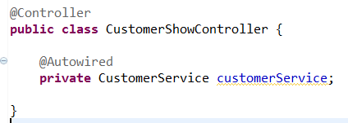

 | 下記のような２つのメソッド(listメソッド、detailメソッド)を作成してください(メソッド名は任意で結構です)。
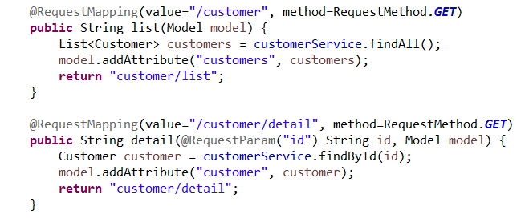

 | @RequestMappingを付加することで、リクエストとメソッドの対応付けが行われます。
 | 今回は、リクエストのパスとHTTPのメソッドの種類(GETやPOSTなど)に対して、対応付けを行っています。
 | メソッドの中では、画面表示で必要となるデータをServiceから取得し、Modelに格納しています。
 | detailメソッドでは、リクエストのパラメータとして送信されてくる顧客のIDを、
 | 引数の値として渡してもらっています。このため、引数に@RequestParam(パラメータ名)を指定しています。

JSPの実装
 | customer-beforeプロジェクトの、WebContent/WEB-INF/views/customer配下のdetail.jspとlist.jspをコピーします。
 | src/mainフォルダに、webapp/WEB-INF/views/customerフォルダを作成し、detail.jspとlist.jspを張り付けてください。
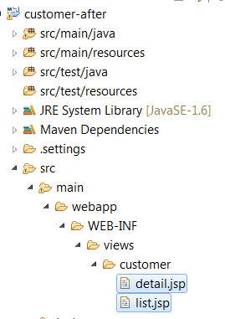

静的ファイルのコピー
 | customer-beforeプロジェクトの、WebContent/cssフォルダをコピーします。
 | src/mainフォルダの、webapp配下に張り付けて下さい。

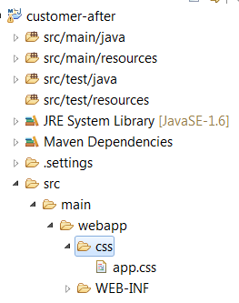

Controllerのコンフィグレーション
 | 今回はコンポーネントスキャンでBeanを生成させます。
 | sample.customer.configパッケージに、新規にControllerConfigクラスを作成します。
 | クラスに@ConponentScanを付加し、basePackageClasses属性で、CustomerShowControllerインタフェースを指定します。

以上でプレゼン層の作成は完了です

起動クラスの作成
起動クラスの作成
 | 時間の目安 | 初心者 | 5分 | 中級者 | 5分

mainメソッドをもつクラスの作成
 | 今回は、Spring Bootを利用して、組み込みのTomcatを起動します。
 | ですので、Tomcatを事前に起動して、アプリをデプロイする作業は必要ありません。
 | mainメソッドを実行するだけです。

 | sample.customerパッケージに新規にStartServerクラスを作成してください。
 | クラスに@Importを付加し、必要なコンフィグレーションのクラスを指定します。
 | また、組み込みのTomcatの設定を含めたデフォルトのコンフィグレーションを有効にするため、
 | @EnableAutoConfigurationをクラスに付加します(Spring Bootの機能)。

 | mainメソッドを作成し、SpringApplicationクラスのrunメソッドを呼び出します。引数にコンフィグレーションのクラス(StartServerクラス)を指定します。
 | また、コンテキストパスを、今回は「customer-after」に指定します。

public static void main(String[] args) {
System.setProperty("server.contextPath", "/customer-after");
SpringApplication.run(StartServer.class, args);
}

mainメソッドの実行
 | StartServerクラスをアプリケーションとして実行します。(エディタ上で右クリック → 「Run As」 → 「Java Application」)

以上で起動クラスの作成は完了です。

更新系の機能を作成
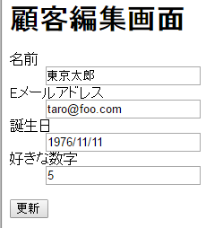
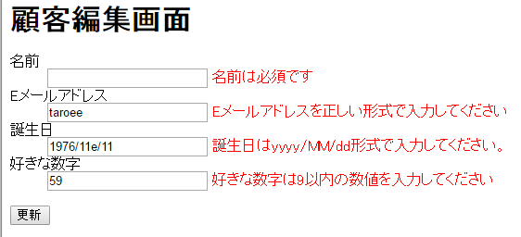
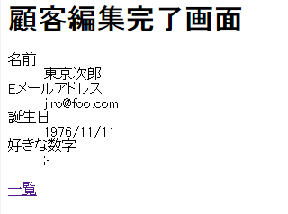
更新系の機能を作成

次は、更新系の機能(顧客編集、顧客編集完了)を作成します。
次のシートに進んでください。

データアクセス層の作成(更新系)
データアクセス層の作成(更新系)
 | 時間の目安 | 初心者 | 5分 | 中級者 | 5分

Daoの実装
 | CustomerDaoImplクラスのupdateメソッドを実装します。
 | updateメソッドの中に以下を記述します。

String sql = "update customer set name=?, email_address=?, birthday=?, favorite_number=? where id=?";
return jdbcTemplate.update(sql,
customer.getName(),
customer.getEmailAddress(),
customer.getBirthday(),
customer.getFavoriteNumber(),
customer.getId());

 | jdbcTemplateのupdateメソッドは、更新系のSQL文(INSERT、UPDATE、DELETE)を実行するためのメソッドです。
 | 戻り値は、更新した行の件数です。第1引数にSQL文の文字列を指定し、第2引数以降にパラメータの値を指定します(可変長引数)。

Daoのテスト
 | CustomerDaoImplTestクラスに、以下のテストメソッドを追加します。

@Test
public void test_udpate() {
Customer customer = new Customer();
customer.setId("c001");
customer.setName("東京次郎");
int updated = dao.update(customer);
assertEquals(1, updated);
customer = dao.findById("c001");
assertEquals("東京次郎", customer.getName());
}

 | ID"c001"の顧客の名前は"東京太郎"ですが、"東京次郎"に変更して、変更で来たかどうかを確認しています。

 | テストを実行してください。(エディタ内で右クリック → 「Run As」 → 「JUnit Test」)
 | テストが成功するはずです。

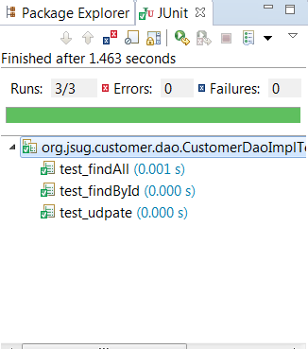

以上でデータアクセス層の作成は完了です

サービス層の作成(更新系)
サービス層の作成(更新系)
 | 時間の目安 | 初心者 | 5分 | 中級者 | 5分

Serviceの実装
 | CustomerServiceImplクラスのupdateメソッドを実装します。
 | updateメソッドの中に以下を記述します。

int updated = customerDao.update(customer);
if (updated == 0) {
throw new RuntimeException("更新できませんでした id="+customer.getId());
}

 | customerDaoのupdateメソッドを呼び出して、更新できなければ実行時例外をスローしています。
 | 本メソッドは、クラスに@Transactionaが付加されているため、トランザクション制御が行われます。
 | 実行時例外がスローされた場合は、Springが自動的にロールバックを行います。

以上でサービス層の作成は完了です

プレゼンテーション層の作成(更新系)
プレゼンテーション層の作成(更新系)
 | 時間の目安 |  | 初心者 | 30分 | 中級者 | 20分

Spring MVCまわりのコンフィグレーション
 | 今回は、Bean Validation（JSR303）を使用した入力チェックを行うための設定を行います。
 | sample.customer.configパッケージのMvcConfigクラスに、以下のメソッドを追加します。

@Bean
public MessageSource messageSource() {
ReloadableResourceBundleMessageSource messageSource = new ReloadableResourceBundleMessageSource();
messageSource.setBasename("classpath:/messages");
return messageSource;
}
@Override
public Validator getValidator() {
LocalValidatorFactoryBean validatorBean = new LocalValidatorFactoryBean();
validatorBean.setValidationMessageSource(messageSource());
return validatorBean;
}

 | ※Validatorのimport文は、org.springframework.validation.Validatorを指定してください(javax.validation.Validatorではありません)。

 | messageSourceメソッドは、エラー文言などを管理するMessageSourceのBeanを作成しています。
 | エラー文言などの内容は、外部ファイルに記載します。
 | 今回は、クラスパス配下のmessages.propertiesに記述できる設定をしています。

 | getValidatorメソッドは、WebMvcConfigurerAdapterのメソッドをオーバーライドしており、
 | Bean Validation(JSR303)が使用できるように設定をし、使用するMessageSourceとして、さきほど定義したMessageSourceを指定しています。

メッセージファイルの作成
 | 「src/main/resources」配下に、新規にmessages.propertiesファイルを作成してください。
 | 以下の記述をmessages.propertiesファイル内に張り付けてください。
errors.datanotfound.customer=指定されたIDの顧客は存在しません。
errors.emailAddress.ng=このEメールアドレスは使用不可として設定されています。
typeMismatch.java.util.Date = {0}はyyyy/MM/dd形式で入力してください。
typeMismatch.java.lang.Integer = {0}は数値で入力してください。
NotEmpty = {0}は必須です
NotNull = {0}は必須です
Size = {0}は{max}文字以内で入力してください
Pattern = {0}を正しい形式で入力してください
Max = {0}は{1}以内の数値を入力してください
Min = {0}は{1}以上の数値を入力してください
name = 名前
address = 住所
emailAddress = Eメールアドレス
birthday = 誕生日
favoriteNumber = 好きな数字

 | ※propertiesファイルに日本語を張り付けると、Eclipseが自動的にUTF8エンコードして、読めない文字に変わる場合がありますが、問題ではありません。そのままで結構です。

入力チェックの実装
 | 入力チェックを、Bean Validationで行います。
 | sample.customer.entityパッケージのCustomerクラスのフィールドに、以下のようなアノテーションを付加します。

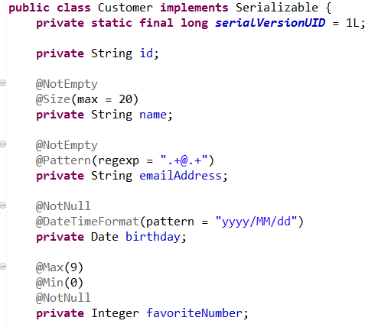

 | ※各アノテーションの意味は、Javadocを参照して下さい。

 | 合わせて、Customerクラスに以下のメソッドを追加してください。

@AssertFalse(message = "{errors.emailAddress.ng}")
public boolean isNgEmail() {
if (emailAddress == null) {
return false;
}
// ドメイン名が「invalid.com」であれば使用不可のアドレスと見なす
return emailAddress.matches(".*@invalid.com$");
}

 | @AssertFalseもBean Validationのアノテーションです。
 | メソッドの戻り値がfalseのときに、入力チェックがOKとなります。
 | 上記メソッドでは、emailAddressフィールドのドメイン名が"invalid.com"であればtrue、そうでなければfalseを返しています。
 | trueを返した場合(不正なメールアドレス)は、ngEmail(メソッド名のisを取って、先頭を小文字にしたもの)というプロパティに対してエラーが発生したことになります。
 | @AssertFalseのmessage属性では、エラー文言のキー(プロパティファイル内のキー)を指定しています。

Controllerの実装
 | sample.customer.controllerパッケージに、新規にCustomerEditControllerクラスを作成したください。
 | @Controllerをクラスに付加してください。(コンポーネントスキャンによってBeanとして管理されます)
 | CustomerServiceのフィールドを定義し、@Autowiredを付加してください。

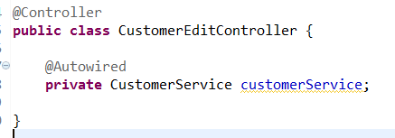

 | 以下の２つのメソッドを記述してください。

@RequestMapping(value="/customer/edit", method=RequestMethod.GET)
public String editForm(@RequestParam("id") String id, Model model) {
Customer customer = customerService.findById(id);
model.addAttribute("customer", customer);
return "customer/edit";
}
@RequestMapping(value="/customer/edit", method=RequestMethod.POST)
public String edit(@Validated Customer customer, BindingResult result, Model model) {
if (result.hasErrors()) {
return "customer/edit";
}
customerService.update(customer);
model.addAttribute("customer", customer);
return "customer/edited";
}

 | editFormメソッドは、リクエストパラメータで渡されたIDの顧客情報を取得し、
 | 入力画面に遷移しています。

 | editメソッドでは、リクエストパラメータで渡された顧客の情報をCustomerの引数で受け取り、
 | CustomerServiceのupdateメソッドに渡しています。

 | Customerの引数に@Validatedを付加しているため、editメソッドが呼ばれる前にSpringが入力チェックを行います。
 | 入力チェックは、Customerクラスに付加されたBean Validationのアノテーションに従って行われます。
 | 入力チェックの結果は、Customerの引数の右隣りのBindingResultのオブジェクトに格納されています。
 | BindingResultのhasErrorsメソッドの戻り値がtrueの場合は、入力チェックがNGだったという意味になります。
 | NGだった場合は、入力画面に遷移させています。
 | OKだった場合は、CustomerServiceのupdateメソッドを呼び出したあと、
 | 完了画面に遷移しています。

JSPの実装
 | customer-beforeプロジェクトの、WebContent/WEB-INF/views/customer配下のedit.jspとedited.jspをコピーします。
 | src/mainフォルダのwebapp/WEB-INF/views/customerフォルダに張り付けてください。
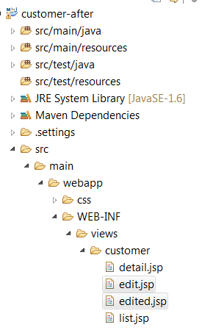

 | edit.jspの修正
 |  | 入力フィールドと、Customerクラスのプロパティを紐づけて、
 |  | 入力フィールドの初期値の設定や、入力エラーのメッセージの表示を簡潔に行うことができます。

 |  | Springのカスタムタグを使用するため、taglibの宣言(JSPの上部)に以下を追加します。

<%@ taglib prefix="form" uri="http://www.springframework.org/tags/form" %>

 |  | フォームタグの開始と終了を以下のように変更します。

 |  |  | 変更前 |  |  |  |  | 変更後
 |  | 開始 |  |  |  |  | →

 |  | 終了 |  |  |  |  | →

 |  | <form:form>タグは、HTMLの<form>タグを生成するカスタムタグです。このとき、Modelの中のCustomerオブジェクトの名前をmodelAttribute属性で指定しています。
 |  | これにより、入力フィールドとCustomerオブジェクトのプロパティの紐づけを容易にします。

 |  | 各入力フィールドの記述を、以下のように変更します。

 |  | 顧客名

 |  |  |  |  |  |  |  |  | →

 |  | メールアドレス

 |  |  |  |  |  |  |  |  |  | →

 |  | 誕生日

 |  |  |  |  |  |  |  |  |  |  |  | →

 |  | 好きな数字

 |  |  |  |  |  |  |  |  |  |  | →

 |  | <form:input>タグは、HTMLの<input>タグを生成するカスタムタグです。path属性で、対応するCustomerのプロパティ名を指定します。
 |  | <form:errors>タグは、入力エラーを表示するためのカスタムタグです。入力エラーの対象となるプロパティ名をpath属性で指定します。
 |  | エラー表示のためのスタイルのクラス名を、cssClass属性で指定できます。

以上でプレゼン層の作成は完了です

追加課題
追加課題

演習が早く終わった方は、以下の課題に挑戦しましょう。

追加課題①：リダイレクトで編集完了画面を表示する
 | 現状は、更新処理するリクエストのレスポンスとして完了画面を表示しています。
 | ですので、ブラウザの再読み込みボタンが押されてしまったときに、再度更新のリクエストが飛んで更新処理が行われてしまします。
更新処理

完了画面の再読み込みで再送信
完了

 | これを防止するために、更新を実施するリクエストのレスポンスとしてリダイレクトのレスポンスを返し、
 | レスポンスを受け取ったブラウザがすぐにリダイレクト先の完了画面にリクエストを送信するようにします。

更新処理
完了表示

リダイレクト

完了画面の再読み込みで再送信
完了

 | これにより、完了画面で再読み込みボタンが押されても、更新処理が行われません。

 | ※Spring MVCでリダイレクトする方法については、ネットで調べてください。

追加課題②：顧客の登録・削除機能を追加する
 | 自由に設計して実装しましょう。

以上です

